Content
X1A0T
قاعدة بيانات مؤشرات الأداء الاقتصادي في العالم والمنطقة العربية
Database of economic performance indicators in the world and the Arab region
Last Update : December 2025 آخر تحديث: ديسمبر 2025

المحتوى
Content
1 | Most Important Performance Indicators of the Global Economy / أهم مؤشرات أداء الاقتصاد العالمي | 1
2 | أهم مؤشرات أداء الاقتصاد العربي/ Most Important Performance Indicators of the Arab Economy | 2
3 | نمو الناتج المحلي الإجمالي الحقيقي للدول العربية / Real GDP Growth in Arab countries | 3
4 | الناتج المحلي الإجمالي للدول العربية/Nominal GDP of Arab Countries | 4
5 | الناتج المحلي الإجمالي في الدول العربية وفق تعادل القوة الشرائية / GDP of Arab Countries in PPP | 5
6 | نصيب الفرد من الناتج المحلي الإجمالي في الدول العربية / GDP Per Capita of Arab Countries | 6
7 | نصيب الفرد من الناتج المحلي الإجمالي في الدول العربية وفق تعادل القوة الشرائية/ GDP Per Capita of Arab Countries in PPP | 7
8 | معدل البطالة في الدول العربية / Unemployment Rate in Arab Countries | 8
9 | معدل تضخم أسعار المستهلك في الدول العربي / Consumer Price Inflation in Arab Countries | 9
10 | سعر صرف الدولار في الدول العربية / Exchange Rate in Arab Countries | 10
11 | سعر الفائدة الأساسي للبنوك المركزية في الدول العربية بنهاية العام (%)/Central Bank Interest Rates in Arab Countries (%, end of period) | 11
12 | عجزأو فائض الموازنة في الدول العربية /General Government Fiscal Balance in Arab Countries | 12
13 | عجزأو فائض الموازنة في الدول العربية كنسبة من الناتج المحلي الإجمالي / General Government Fiscal Balance (% of GDP) | 13
14 | اجمالي الدين الحكومي للدول العربية / Government Gross Debt of Arab Countries | 14
15 | اجمالي الدين الحكومي كنسبة من الناتج المحلي الإجمالي / Government Gross Debt (% of GDP) | 15
16 | الاستثمار الاجمالي في الدول العربية /Total Investment in Arab Countries | 16
17 | اجمالي الاستثمارات كنسبة من الناتج المحلي الإجمالي / Total Investment in Arab countries (% of GDP) | 17
18 | رصيد الحساب الجاري في الدول العربية كنسبة من الناتج/ Current Account Balance in Arab Countries (% GDP) | 18
19 | رصيد الحساب الجاري في الدول العربية / Current Account Balance in Arab Countries | 19
20 | اجمالي الدين الخارجي في الدول العربية كنسبة من الناتج / Gross External Debt in Arab Countries as % of GDP | 20
21 | اجمالي الدين الخارجي في الدول العربية / Gross External Debt in Arab Countries | 21
22 | احتياطي العملة الأجنبية في الدول العربية / Gross Official Reserves in Arab Countries | 22
23 | تغطية الاحتياطي في الدول العربية لواردات السلع والخدمات / Gross Official Reserves' Coverage of goods and services imports in Arab Countries | 23

Global Performance Indicators
تطور أهم مؤشرات أداء الاقتصاد العالمي
Evolution of the Most Important Performance Indicators of the Global Economy
N0 | Indicator | التغير Change 2025-2024 | توقعات Projections 2026 | 2025 | 2024 | المؤشر | م
1 | World Real GDP Growth (%) | (0.1) | 3.1 | 3.2 | 3.3 | نمو الناتج المحلي الإجمالي العالمي (%) | 1
2 | Real GDP Growth in Advanced Economies (%) | (0.2) | 1.6 | 1.6 | 1.8 | نمو الناتج المحلي الإجمالي في الدول المتقدمة (%) | 2
3 | Real GDP Growth in Emerging Market and Developing Economies (%) | (0.1) | 4.0 | 4.2 | 4.3 | نمو الناتج المحلي الإجمالي في الأسواق الصاعدة والاقتصادات النامية (%) | 3
4 | Growth Rate of World Trade in Goods and Services (%) | 0.1 | 2.3 | 3.6 | 3.5 | معدل نمو تجارة السلع والخدمات في العالم (%) | 4
5 | Average Oil Price (In US Dollars a Barrel) | (10.3) | 65.8 | 68.9 | 79.2 | متوسط سعر برميل النفط بالدولار | 5
6 | Consumer prices change in Advanced Economies (%) | (0.1) | 2.2 | 2.5 | 2.6 | تغير أسعار المستهلك في الدول المتقدمة (%) | 6
7 | Consumer prices change in Emerging Marke and Developing Economies (%) | (2.6) | 4.7 | 5.3 | 7.9 | تغير أسعار المستهلك في الأسواق الصاعدة والدول النامية (%) | 7
8 | Current Account Balance as a % of GDP in Advanced Economies | (0.2) | 0.1 | (0.1) | 0.1 | رصيد الحساب الجاري كنسبة من الناتج المحلي الاجمالي في الدول المتقدمة (%) | 8
9 | Current Account Balance as a % of GDP in Emerging Market and Developing Economies | 0.0 | 0.6 | 1.0 | 1.0 | رصيد الحساب الجاري كنسبة من الناتج المحلي الإجمالي في الأسواق الصاعدة والاقتصادات النامية (%) | 9
10 | Total External Debt as % GDP in Emerging Market and Developing Economies | (0.2) | 27.6 | 27.9 | 28.1 | الدين الخارجي كنسبة من الناتج في الأسواق الصاعدة والاقتصادات النامية (%) | 10
11 | Debt Service as % GDP in Emerging Market and Developing Economies | (0.6) | 9.1 | 9.2 | 9.8 | تكاليف خدمة الدين كنسبة من الناتج في الأسواق الصاعدة والاقتصادات النامية ( %) | 11
Sources : IMF- October 2025 |  |  |  | المصادر: صندوق النقد الدولي، أكتوبر2025 |  |  |  | Belize | BLZ
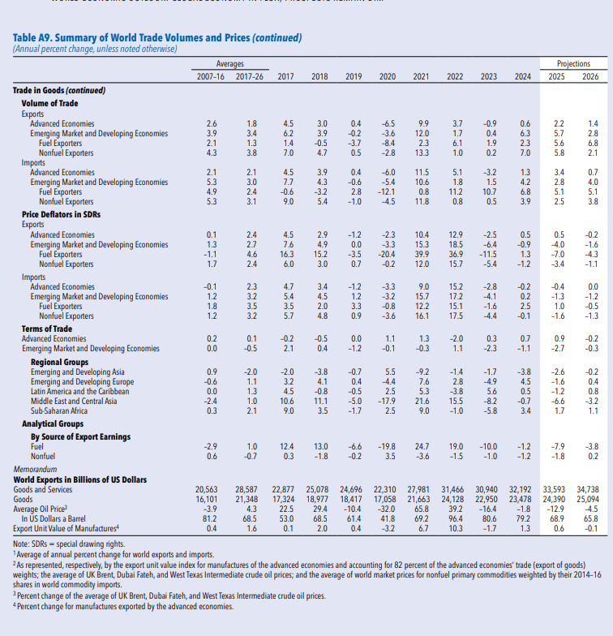

Unemployment rate
معدل البطالة في الدول العربية (بنهاية العام ، %)
Unemployment rate in Arab countries (eoy, %)
Rank 2025 | Country | التغير Change 2025-2024 | توقعات Projections 2026 | 2025 | 2024 | الدولة | ترتيب 2025
1 | Qatar | (0.03) | 0.09 | 0.10 | 0.13 | قطر | 1
2 | Bahrain | (0.04) | 1.03 | 1.06 | 1.10 | البحرين | 2
3 | Kuwait | (0.07) | 2.00 | 2.07 | 2.14 | الكويت | 3
4 | UAE | (0.05) | 2.04 | 2.09 | 2.13 | الإمارات | 4
5 | Oman | (0.02) | 3.08 | 3.14 | 3.16 | سلطنة عمان | 5
6 | Saudi Arabia | (0.08) | 3.75 | 3.82 | 3.90 | السعودية | 6
7 | Egypt | (0.12) | 7.00 | 7.08 | 7.20 | مصر | 7
8 | Morocco | (0.10) | 8.76 | 8.84 | 8.94 | المغرب | 8
9 | Mauritania | (0.04) | 10.30 | 10.33 | 10.37 | موريتانيا | 9
10 | Algeria | (0.21) | 11.04 | 11.22 | 11.43 | الجزائر | 10
11 | Syria | (0.25) | 12.50 | 12.71 | 12.96 | سوريا | 11
12 | Iraq | (0.19) | 15.03 | 15.34 | 15.52 | العراق | 12
13 | Tunisia | (0.40) | 15.34 | 15.80 | 16.20 | تونس | 13
14 | Yemen | (0.12) | 16.43 | 16.96 | 17.09 | اليمن | 14
15 | Libya | (0.99) | 17.30 | 17.63 | 18.62 | ليبيا | 15
16 | Jordan | (0.13) | 17.75 | 17.87 | 18.00 | الأردن | 16
17 | Somalia | (0.07) | 18.71 | 18.79 | 18.86 | الصومال | 17
18 | Sudan | (0.50) | 21.10 | 21.70 | 22.20 | السودان | 18
19 | Djibouti | (0.18) | 25.64 | 25.70 | 25.88 | جيبوتي | 19
20 | Lebanon | (2.00) | 25.00 | 30.00 | 32.00 | لبنان | 20
21 | Palestine | (10.00) | 24.50 | 38.50 | 48.50 | فلسطين | 21
Arab Countries |  | (0.33) | 9.2 | 9.4 | 9.7 | الدول العربية |  | BEL
Sources: ILO Data base, and Fitch for data of Lebanon, Palestine and Sudan. |  |  |  |  | المصدر: قاعدة بيانات منظمة العمل الدولية، ووكالة فيتش بالنسبة لبيانات لبنان وفلسطين والسودان.

معدلات البطالة في الدول العربية بنهاية 2025 (%) Unemployment rates in Arab countries by the end of 2025 (%)

 |  | 2025
 | Qatar/ قطر | 0.1
 | Bahrain/البحرين | 1.1
 | Kuwait/الكويت | 2.1
 | UAE/الإمارات | 2.1
 | Oman/سلطنة عمان | 3.1
 | Saudi Arabia/ السعودية | 3.8
 | Egypt/مصر | 7.1
 | Morocco/المغرب | 8.8
 | Mauritania/موريتانيا | 10.3
 | Algeria/الجزائر | 11.2
 | Syria/سوريا | 12.7
 | Iraq/العراق | 15.3
 | Tunisia/تونس | 15.8
 | Yemen/اليمن | 17.0
 | Libya/ليبيا | 17.6
 | Jordan/الأردن | 17.9
 | Somalia/الصومال | 18.8
 | Sudan/السودان | 21.7
 | Djibouti/جيبوتي | 25.7
 | Lebanon/لبنان | 30.0
 | Palestine /فلسطين | 38.5
 | المنطقة العربية / Arab region | 9.4

